LevelC_电能量市场出清电价
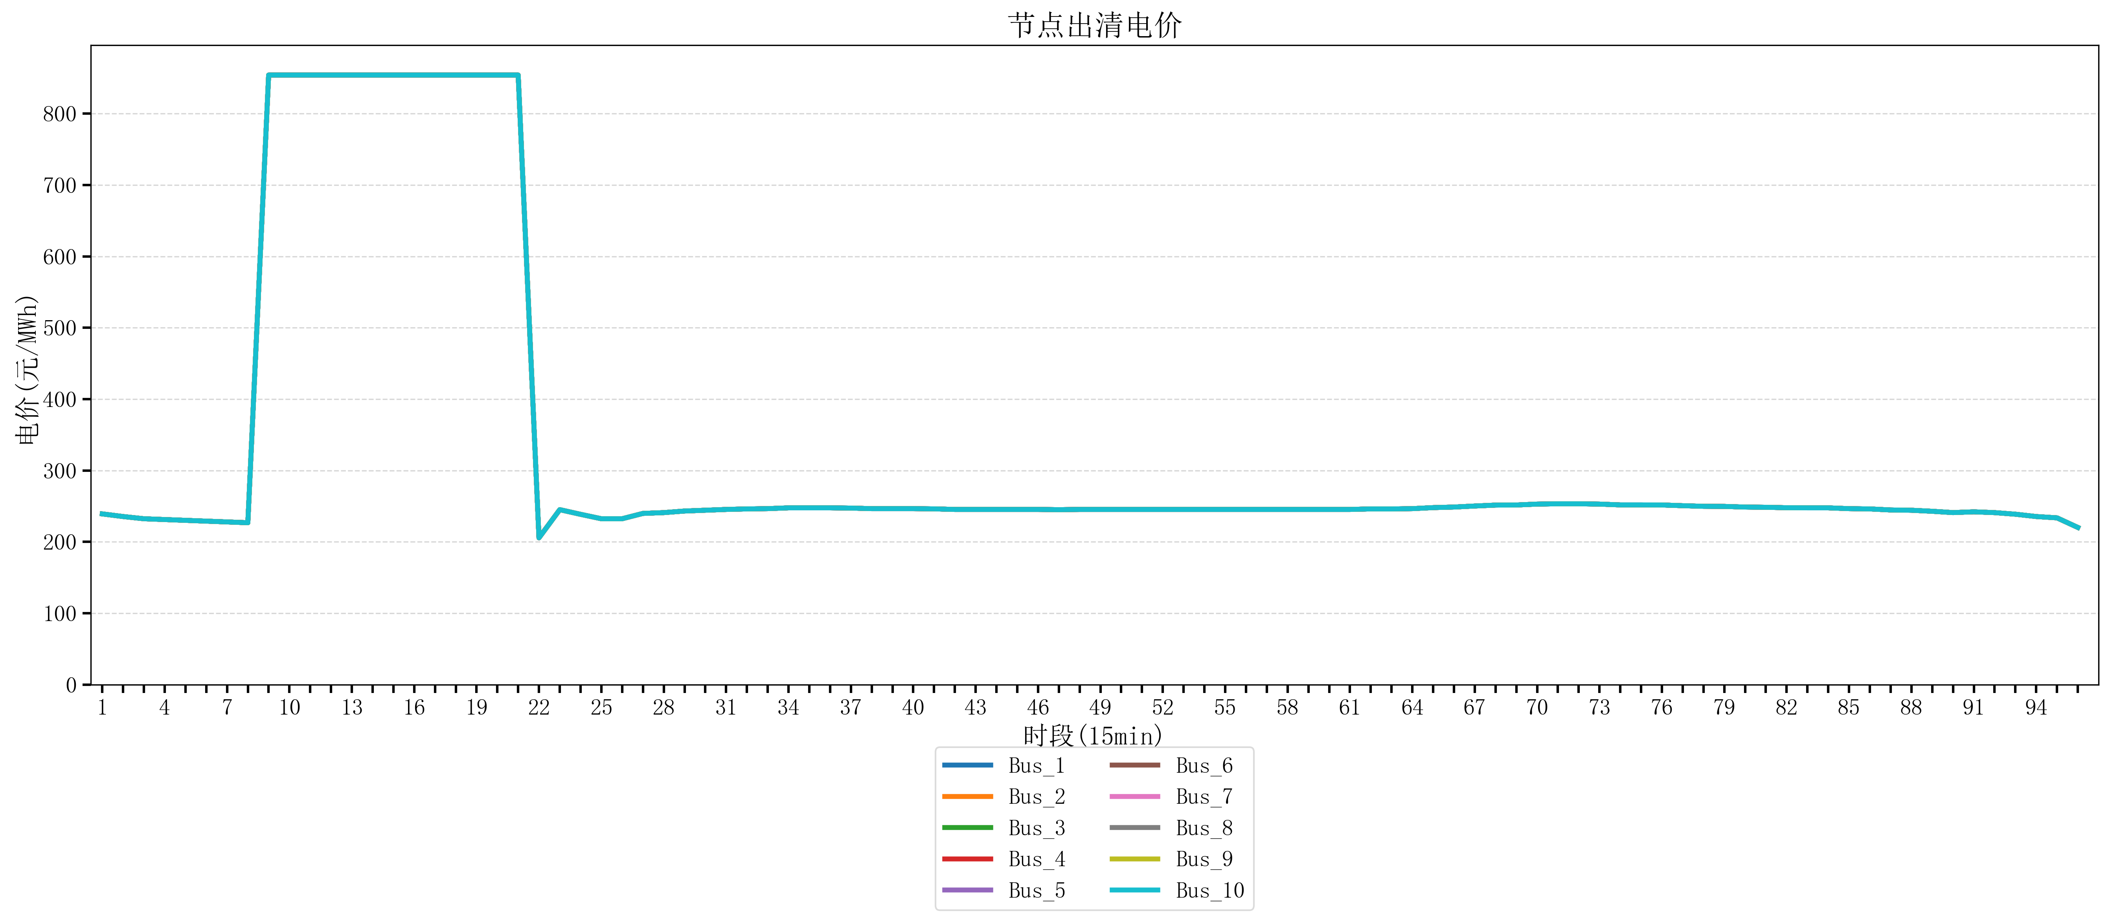
节点编号 | 电价类型 | 时段1 | 时段2 | 时段3 | 时段4 | 时段5 | 时段6 | 时段7 | 时段8 | 时段9 | 时段10 | 时段11 | 时段12 | 时段13 | 时段14 | 时段15 | 时段16 | 时段17 | 时段18 | 时段19 | 时段20 | 时段21 | 时段22 | 时段23
id | price_type | t1 | t2 | t3 | t4 | t5 | t6 | t7 | t8 | t9 | t10 | t11 | t12 | t13 | t14 | t15 | t16 | t17 | t18 | t19 | t20 | t21 | t22 | t23
str | str | float64 | float64 | float64 | float64 | float64 | float64 | float64 | float64 | float64 | float64 | float64 | float64 | float64 | float64 | float64 | float64 | float64 | float64 | float64 | float64 | float64 | float64 | float64
Bus_1 | 电能量电价 | 239.19896 | 235.51528 | 232.414 | 231.30016 | 230.18632 | 229.07248 | 227.95864 | 226.8448 | 853.98584 | 853.98584 | 853.98584 | 853.98584 | 853.98584 | 853.98584 | 853.98584 | 853.98584 | 853.98584 | 853.98584 | 853.98584 | 853.98584 | 853.98584 | 205.68912 | 245.13944
Bus_2 | 电能量电价 | 239.19896 | 235.51528 | 232.414 | 231.30016 | 230.18632 | 229.07248 | 227.95864 | 226.8448 | 853.98584 | 853.98584 | 853.98584 | 853.98584 | 853.98584 | 853.98584 | 853.98584 | 853.98584 | 853.98584 | 853.98584 | 853.98584 | 853.98584 | 853.98584 | 205.68912 | 245.13944
Bus_3 | 电能量电价 | 239.19896 | 235.51528 | 232.414 | 231.30016 | 230.18632 | 229.07248 | 227.95864 | 226.8448 | 853.98584 | 853.98584 | 853.98584 | 853.98584 | 853.98584 | 853.98584 | 853.98584 | 853.98584 | 853.98584 | 853.98584 | 853.98584 | 853.98584 | 853.98584 | 205.68912 | 245.13944
Bus_4 | 电能量电价 | 239.19896 | 235.51528 | 232.414 | 231.30016 | 230.18632 | 229.07248 | 227.95864 | 226.8448 | 853.98584 | 853.98584 | 853.98584 | 853.98584 | 853.98584 | 853.98584 | 853.98584 | 853.98584 | 853.98584 | 853.98584 | 853.98584 | 853.98584 | 853.98584 | 205.68912 | 245.13944
Bus_5 | 电能量电价 | 239.19896 | 235.51528 | 232.414 | 231.30016 | 230.18632 | 229.07248 | 227.95864 | 226.8448 | 853.98584 | 853.98584 | 853.98584 | 853.98584 | 853.98584 | 853.98584 | 853.98584 | 853.98584 | 853.98584 | 853.98584 | 853.98584 | 853.98584 | 853.98584 | 205.68912 | 245.13944
Bus_6 | 电能量电价 | 239.19896 | 235.51528 | 232.414 | 231.30016 | 230.18632 | 229.07248 | 227.95864 | 226.8448 | 853.98584 | 853.98584 | 853.98584 | 853.98584 | 853.98584 | 853.98584 | 853.98584 | 853.98584 | 853.98584 | 853.98584 | 853.98584 | 853.98584 | 853.98584 | 205.68912 | 245.13944
Bus_7 | 电能量电价 | 239.19896 | 235.51528 | 232.414 | 231.30016 | 230.18632 | 229.07248 | 227.95864 | 226.8448 | 853.98584 | 853.98584 | 853.98584 | 853.98584 | 853.98584 | 853.98584 | 853.98584 | 853.98584 | 853.98584 | 853.98584 | 853.98584 | 853.98584 | 853.98584 | 205.68912 | 245.13944
Bus_8 | 电能量电价 | 239.19896 | 235.51528 | 232.414 | 231.30016 | 230.18632 | 229.07248 | 227.95864 | 226.8448 | 853.98584 | 853.98584 | 853.98584 | 853.98584 | 853.98584 | 853.98584 | 853.98584 | 853.98584 | 853.98584 | 853.98584 | 853.98584 | 853.98584 | 853.98584 | 205.68912 | 245.13944
Bus_9 | 电能量电价 | 239.19896 | 235.51528 | 232.414 | 231.30016 | 230.18632 | 229.07248 | 227.95864 | 226.8448 | 853.98584 | 853.98584 | 853.98584 | 853.98584 | 853.98584 | 853.98584 | 853.98584 | 853.98584 | 853.98584 | 853.98584 | 853.98584 | 853.98584 | 853.98584 | 205.68912 | 245.13944
Bus_10 | 电能量电价 | 239.19896 | 235.51528 | 232.414 | 231.30016 | 230.18632 | 229.07248 | 227.95864 | 226.8448 | 853.98584 | 853.98584 | 853.98584 | 853.98584 | 853.98584 | 853.98584 | 853.98584 | 853.98584 | 853.98584 | 853.98584 | 853.98584 | 853.98584 | 853.98584 | 205.68912 | 245.13944
Bus_11 | 电能量电价 | 239.19896 | 235.51528 | 232.414 | 231.30016 | 230.18632 | 229.07248 | 227.95864 | 226.8448 | 853.98584 | 853.98584 | 853.98584 | 853.98584 | 853.98584 | 853.98584 | 853.98584 | 853.98584 | 853.98584 | 853.98584 | 853.98584 | 853.98584 | 853.98584 | 205.68912 | 245.13944
Bus_12 | 电能量电价 | 239.19896 | 235.51528 | 232.414 | 231.30016 | 230.18632 | 229.07248 | 227.95864 | 226.8448 | 853.98584 | 853.98584 | 853.98584 | 853.98584 | 853.98584 | 853.98584 | 853.98584 | 853.98584 | 853.98584 | 853.98584 | 853.98584 | 853.98584 | 853.98584 | 205.68912 | 245.13944
Bus_13 | 电能量电价 | 239.19896 | 235.51528 | 232.414 | 231.30016 | 230.18632 | 229.07248 | 227.95864 | 226.8448 | 853.98584 | 853.98584 | 853.98584 | 853.98584 | 853.98584 | 853.98584 | 853.98584 | 853.98584 | 853.98584 | 853.98584 | 853.98584 | 853.98584 | 853.98584 | 205.68912 | 245.13944
Bus_14 | 电能量电价 | 239.19896 | 235.51528 | 232.414 | 231.30016 | 230.18632 | 229.07248 | 227.95864 | 226.8448 | 853.98584 | 853.98584 | 853.98584 | 853.98584 | 853.98584 | 853.98584 | 853.98584 | 853.98584 | 853.98584 | 853.98584 | 853.98584 | 853.98584 | 853.98584 | 205.68912 | 245.13944
Bus_15 | 电能量电价 | 239.19896 | 235.51528 | 232.414 | 231.30016 | 230.18632 | 229.07248 | 227.95864 | 226.8448 | 853.98584 | 853.98584 | 853.98584 | 853.98584 | 853.98584 | 853.98584 | 853.98584 | 853.98584 | 853.98584 | 853.98584 | 853.98584 | 853.98584 | 853.98584 | 205.68912 | 245.13944
Bus_16 | 电能量电价 | 239.19896 | 235.51528 | 232.414 | 231.30016 | 230.18632 | 229.07248 | 227.95864 | 226.8448 | 853.98584 | 853.98584 | 853.98584 | 853.98584 | 853.98584 | 853.98584 | 853.98584 | 853.98584 | 853.98584 | 853.98584 | 853.98584 | 853.98584 | 853.98584 | 205.68912 | 245.13944
Bus_17 | 电能量电价 | 239.19896 | 235.51528 | 232.414 | 231.30016 | 230.18632 | 229.07248 | 227.95864 | 226.8448 | 853.98584 | 853.98584 | 853.98584 | 853.98584 | 853.98584 | 853.98584 | 853.98584 | 853.98584 | 853.98584 | 853.98584 | 853.98584 | 853.98584 | 853.98584 | 205.68912 | 245.13944
Bus_18 | 电能量电价 | 239.19896 | 235.51528 | 232.414 | 231.30016 | 230.18632 | 229.07248 | 227.95864 | 226.8448 | 853.98584 | 853.98584 | 853.98584 | 853.98584 | 853.98584 | 853.98584 | 853.98584 | 853.98584 | 853.98584 | 853.98584 | 853.98584 | 853.98584 | 853.98584 | 205.68912 | 245.13944
Bus_19 | 电能量电价 | 239.19896 | 235.51528 | 232.414 | 231.30016 | 230.18632 | 229.07248 | 227.95864 | 226.8448 | 853.98584 | 853.98584 | 853.98584 | 853.98584 | 853.98584 | 853.98584 | 853.98584 | 853.98584 | 853.98584 | 853.98584 | 853.98584 | 853.98584 | 853.98584 | 205.68912 | 245.13944
Bus_20 | 电能量电价 | 239.19896 | 235.51528 | 232.414 | 231.30016 | 230.18632 | 229.07248 | 227.95864 | 226.8448 | 853.98584 | 853.98584 | 853.98584 | 853.98584 | 853.98584 | 853.98584 | 853.98584 | 853.98584 | 853.98584 | 853.98584 | 853.98584 | 853.98584 | 853.98584 | 205.68912 | 245.13944
Bus_21 | 电能量电价 | 239.19896 | 235.51528 | 232.414 | 231.30016 | 230.18632 | 229.07248 | 227.95864 | 226.8448 | 853.98584 | 853.98584 | 853.98584 | 853.98584 | 853.98584 | 853.98584 | 853.98584 | 853.98584 | 853.98584 | 853.98584 | 853.98584 | 853.98584 | 853.98584 | 205.68912 | 245.13944
Bus_22 | 电能量电价 | 239.19896 | 235.51528 | 232.414 | 231.30016 | 230.18632 | 229.07248 | 227.95864 | 226.8448 | 853.98584 | 853.98584 | 853.98584 | 853.98584 | 853.98584 | 853.98584 | 853.98584 | 853.98584 | 853.98584 | 853.98584 | 853.98584 | 853.98584 | 853.98584 | 205.68912 | 245.13944
Bus_23 | 电能量电价 | 239.19896 | 235.51528 | 232.414 | 231.30016 | 230.18632 | 229.07248 | 227.95864 | 226.8448 | 853.98584 | 853.98584 | 853.98584 | 853.98584 | 853.98584 | 853.98584 | 853.98584 | 853.98584 | 853.98584 | 853.98584 | 853.98584 | 853.98584 | 853.98584 | 205.68912 | 245.13944
Bus_24 | 电能量电价 | 239.19896 | 235.51528 | 232.414 | 231.30016 | 230.18632 | 229.07248 | 227.95864 | 226.8448 | 853.98584 | 853.98584 | 853.98584 | 853.98584 | 853.98584 | 853.98584 | 853.98584 | 853.98584 | 853.98584 | 853.98584 | 853.98584 | 853.98584 | 853.98584 | 205.68912 | 245.13944
Bus_25 | 电能量电价 | 239.19896 | 235.51528 | 232.414 | 231.30016 | 230.18632 | 229.07248 | 227.95864 | 226.8448 | 853.98584 | 853.98584 | 853.98584 | 853.98584 | 853.98584 | 853.98584 | 853.98584 | 853.98584 | 853.98584 | 853.98584 | 853.98584 | 853.98584 | 853.98584 | 205.68912 | 245.13944
Bus_26 | 电能量电价 | 239.19896 | 235.51528 | 232.414 | 231.30016 | 230.18632 | 229.07248 | 227.95864 | 226.8448 | 853.98584 | 853.98584 | 853.98584 | 853.98584 | 853.98584 | 853.98584 | 853.98584 | 853.98584 | 853.98584 | 853.98584 | 853.98584 | 853.98584 | 853.98584 | 205.68912 | 245.13944
Bus_27 | 电能量电价 | 239.19896 | 235.51528 | 232.414 | 231.30016 | 230.18632 | 229.07248 | 227.95864 | 226.8448 | 853.98584 | 853.98584 | 853.98584 | 853.98584 | 853.98584 | 853.98584 | 853.98584 | 853.98584 | 853.98584 | 853.98584 | 853.98584 | 853.98584 | 853.98584 | 205.68912 | 245.13944
Bus_28 | 电能量电价 | 239.19896 | 235.51528 | 232.414 | 231.30016 | 230.18632 | 229.07248 | 227.95864 | 226.8448 | 853.98584 | 853.98584 | 853.98584 | 853.98584 | 853.98584 | 853.98584 | 853.98584 | 853.98584 | 853.98584 | 853.98584 | 853.98584 | 853.98584 | 853.98584 | 205.68912 | 245.13944
Bus_29 | 电能量电价 | 239.19896 | 235.51528 | 232.414 | 231.30016 | 230.18632 | 229.07248 | 227.95864 | 226.8448 | 853.98584 | 853.98584 | 853.98584 | 853.98584 | 853.98584 | 853.98584 | 853.98584 | 853.98584 | 853.98584 | 853.98584 | 853.98584 | 853.98584 | 853.98584 | 205.68912 | 245.13944
Bus_30 | 电能量电价 | 239.19896 | 235.51528 | 232.414 | 231.30016 | 230.18632 | 229.07248 | 227.95864 | 226.8448 | 853.98584 | 853.98584 | 853.98584 | 853.98584 | 853.98584 | 853.98584 | 853.98584 | 853.98584 | 853.98584 | 853.98584 | 853.98584 | 853.98584 | 853.98584 | 205.68912 | 245.13944
Bus_31 | 电能量电价 | 239.19896 | 235.51528 | 232.414 | 231.30016 | 230.18632 | 229.07248 | 227.95864 | 226.8448 | 853.98584 | 853.98584 | 853.98584 | 853.98584 | 853.98584 | 853.98584 | 853.98584 | 853.98584 | 853.98584 | 853.98584 | 853.98584 | 853.98584 | 853.98584 | 205.68912 | 245.13944
Bus_32 | 电能量电价 | 239.19896 | 235.51528 | 232.414 | 231.30016 | 230.18632 | 229.07248 | 227.95864 | 226.8448 | 853.98584 | 853.98584 | 853.98584 | 853.98584 | 853.98584 | 853.98584 | 853.98584 | 853.98584 | 853.98584 | 853.98584 | 853.98584 | 853.98584 | 853.98584 | 205.68912 | 245.13944
Bus_33 | 电能量电价 | 239.19896 | 235.51528 | 232.414 | 231.30016 | 230.18632 | 229.07248 | 227.95864 | 226.8448 | 853.98584 | 853.98584 | 853.98584 | 853.98584 | 853.98584 | 853.98584 | 853.98584 | 853.98584 | 853.98584 | 853.98584 | 853.98584 | 853.98584 | 853.98584 | 205.68912 | 245.13944
Bus_34 | 电能量电价 | 239.19896 | 235.51528 | 232.414 | 231.30016 | 230.18632 | 229.07248 | 227.95864 | 226.8448 | 853.98584 | 853.98584 | 853.98584 | 853.98584 | 853.98584 | 853.98584 | 853.98584 | 853.98584 | 853.98584 | 853.98584 | 853.98584 | 853.98584 | 853.98584 | 205.68912 | 245.13944
Bus_35 | 电能量电价 | 239.19896 | 235.51528 | 232.414 | 231.30016 | 230.18632 | 229.07248 | 227.95864 | 226.8448 | 853.98584 | 853.98584 | 853.98584 | 853.98584 | 853.98584 | 853.98584 | 853.98584 | 853.98584 | 853.98584 | 853.98584 | 853.98584 | 853.98584 | 853.98584 | 205.68912 | 245.13944
Bus_36 | 电能量电价 | 239.19896 | 235.51528 | 232.414 | 231.30016 | 230.18632 | 229.07248 | 227.95864 | 226.8448 | 853.98584 | 853.98584 | 853.98584 | 853.98584 | 853.98584 | 853.98584 | 853.98584 | 853.98584 | 853.98584 | 853.98584 | 853.98584 | 853.98584 | 853.98584 | 205.68912 | 245.13944
Bus_37 | 电能量电价 | 239.19896 | 235.51528 | 232.414 | 231.30016 | 230.18632 | 229.07248 | 227.95864 | 226.8448 | 853.98584 | 853.98584 | 853.98584 | 853.98584 | 853.98584 | 853.98584 | 853.98584 | 853.98584 | 853.98584 | 853.98584 | 853.98584 | 853.98584 | 853.98584 | 205.68912 | 245.13944
Bus_38 | 电能量电价 | 239.19896 | 235.51528 | 232.414 | 231.30016 | 230.18632 | 229.07248 | 227.95864 | 226.8448 | 853.98584 | 853.98584 | 853.98584 | 853.98584 | 853.98584 | 853.98584 | 853.98584 | 853.98584 | 853.98584 | 853.98584 | 853.98584 | 853.98584 | 853.98584 | 205.68912 | 245.13944
Bus_39 | 电能量电价 | 239.19896 | 235.51528 | 232.414 | 231.30016 | 230.18632 | 229.07248 | 227.95864 | 226.8448 | 853.98584 | 853.98584 | 853.98584 | 853.98584 | 853.98584 | 853.98584 | 853.98584 | 853.98584 | 853.98584 | 853.98584 | 853.98584 | 853.98584 | 853.98584 | 205.68912 | 245.13944
Bus_40 | 电能量电价 | 239.19896 | 235.51528 | 232.414 | 231.30016 | 230.18632 | 229.07248 | 227.95864 | 226.8448 | 853.98584 | 853.98584 | 853.98584 | 853.98584 | 853.98584 | 853.98584 | 853.98584 | 853.98584 | 853.98584 | 853.98584 | 853.98584 | 853.98584 | 853.98584 | 205.68912 | 245.13944
Bus_41 | 电能量电价 | 239.19896 | 235.51528 | 232.414 | 231.30016 | 230.18632 | 229.07248 | 227.95864 | 226.8448 | 853.98584 | 853.98584 | 853.98584 | 853.98584 | 853.98584 | 853.98584 | 853.98584 | 853.98584 | 853.98584 | 853.98584 | 853.98584 | 853.98584 | 853.98584 | 205.68912 | 245.13944
Bus_42 | 电能量电价 | 239.19896 | 235.51528 | 232.414 | 231.30016 | 230.18632 | 229.07248 | 227.95864 | 226.8448 | 853.98584 | 853.98584 | 853.98584 | 853.98584 | 853.98584 | 853.98584 | 853.98584 | 853.98584 | 853.98584 | 853.98584 | 853.98584 | 853.98584 | 853.98584 | 205.68912 | 245.13944
Bus_43 | 电能量电价 | 239.19896 | 235.51528 | 232.414 | 231.30016 | 230.18632 | 229.07248 | 227.95864 | 226.8448 | 853.98584 | 853.98584 | 853.98584 | 853.98584 | 853.98584 | 853.98584 | 853.98584 | 853.98584 | 853.98584 | 853.98584 | 853.98584 | 853.98584 | 853.98584 | 205.68912 | 245.13944
Bus_44 | 电能量电价 | 239.19896 | 235.51528 | 232.414 | 231.30016 | 230.18632 | 229.07248 | 227.95864 | 226.8448 | 853.98584 | 853.98584 | 853.98584 | 853.98584 | 853.98584 | 853.98584 | 853.98584 | 853.98584 | 853.98584 | 853.98584 | 853.98584 | 853.98584 | 853.98584 | 205.68912 | 245.13944
Bus_1 | 阻塞电价 | 0 | 0 | 0 | 0 | 0 | 0 | 0 | 0 | 0 | 0 | 0 | 0 | 0 | 0 | 0 | 0 | 0 | 0 | 0 | 0 | 0 | 0 | 0
Bus_2 | 阻塞电价 | 0 | 0 | 0 | 0 | 0 | 0 | 0 | 0 | 0 | 0 | 0 | 0 | 0 | 0 | 0 | 0 | 0 | 0 | 0 | 0 | 0 | 0 | 0
...

LevelC_电力电量平衡表单
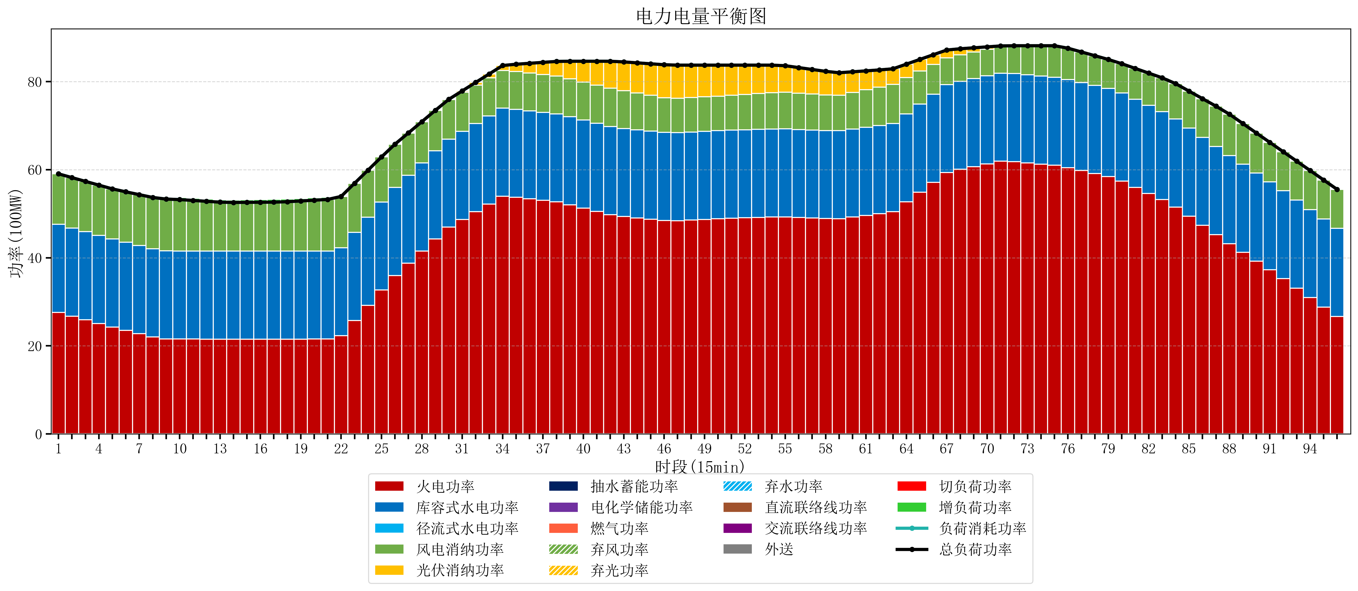
元件名称 | 时段1 | 时段2 | 时段3 | 时段4 | 时段5 | 时段6 | 时段7 | 时段8 | 时段9 | 时段10 | 时段11 | 时段12 | 时段13 | 时段14 | 时段15 | 时段16 | 时段17
name | t1 | t2 | t3 | t4 | t5 | t6 | t7 | t8 | t9 | t10 | t11 | t12 | t13 | t14 | t15 | t16 | t17
str | float64 | float64 | float64 | float64 | float64 | float64 | float64 | float64 | float64 | float64 | float64 | float64 | float64 | float64 | float64 | float64 | float64
火电功率 | 27.5883122 | 26.758746651 | 25.929181101 | 25.099615552 | 24.270050002 | 23.516614263 | 22.774597996 | 22.032581728 | 21.567024931 | 21.561168975 | 21.551357341 | 21.541545706 | 21.531734072 | 21.528592798 | 21.529739612 | 21.530886427 | 21.532033241
库容式水电功率 | 20 | 20 | 20 | 20 | 20 | 20 | 20 | 20 | 20 | 20 | 20 | 20 | 20 | 20 | 20 | 20 | 20
径流式水电功率 | 0 | 0 | 0 | 0 | 0 | 0 | 0 | 0 | 0 | 0 | 0 | 0 | 0 | 0 | 0 | 0 | 0
风电消纳功率 | 11.48 | 11.455789474 | 11.431578947 | 11.407368421 | 11.383157895 | 11.468421053 | 11.570105263 | 11.671789474 | 11.773473684 | 11.662210526 | 11.475789474 | 11.289368421 | 11.102947368 | 11.043263158 | 11.065052632 | 11.086842105 | 11.108631579
光伏消纳功率 | 0 | 0 | 0 | 0 | 0 | 0 | 0 | 0 | 0 | 0 | 0 | 0 | 0 | 0 | 0 | 0 | 0
抽水蓄能功率 | 0 | 0 | 0 | 0 | 0 | 0 | 0 | 0 | 0 | 0 | 0 | 0 | 0 | 0 | 0 | 0 | 0
电化学储能功率 | 0 | 0 | 0 | 0 | 0 | 0 | 0 | 0 | 0 | 0 | 0 | 0 | 0 | 0 | 0 | 0 | 0
燃气功率 | 0 | 0 | 0 | 0 | 0 | 0 | 0 | 0 | 0 | 0 | 0 | 0 | 0 | 0 | 0 | 0 | 0
直流联络线功率 | 0 | 0 | 0 | 0 | 0 | 0 | 0 | 0 | 0 | 0 | 0 | 0 | 0 | 0 | 0 | 0 | 0
交流联络线功率 | 0 | 0 | 0 | 0 | 0 | 0 | 0 | 0 | 0 | 0 | 0 | 0 | 0 | 0 | 0 | 0 | 0
负荷消耗功率 | 59.0683122 | 58.214536124 | 57.360760048 | 56.506983973 | 55.653207897 | 54.985035316 | 54.344703259 | 53.704371202 | 53.340498615 | 53.223379501 | 53.027146814 | 52.830914127 | 52.63468144 | 52.571855956 | 52.594792244 | 52.617728532 | 52.64066482
外送 | 0 | 0 | 0 | 0 | 0 | 0 | 0 | 0 | 0 | 0 | 0 | 0 | 0 | 0 | 0 | 0 | 0
总负荷功率 | 59.0683122 | 58.214536124 | 57.360760048 | 56.506983973 | 55.653207897 | 54.985035316 | 54.344703259 | 53.704371202 | 53.340498615 | 53.223379501 | 53.027146814 | 52.830914127 | 52.63468144 | 52.571855956 | 52.594792244 | 52.617728532 | 52.64066482
弃风功率 | 0 | 0 | 0 | 0 | 0 | 0 | 0 | 0 | 0 | 0 | 0 | 0 | 0 | 0 | 0 | 0 | 0
弃光功率 | 0 | 0 | 0 | 0 | 0 | 0 | 0 | 0 | 0 | 0 | 0 | 0 | 0 | 0 | 0 | 0 | 0
弃水功率 | 0 | 0 | 0 | 0 | 0 | 0 | 0 | 0 | 0 | 0 | 0 | 0 | 0 | 0 | 0 | 0 | 0
切负荷功率 | 0 | 0 | 0 | 0 | 0 | 0 | 0 | 0 | 0 | 0 | 0 | 0 | 0 | 0 | 0 | 0 | 0
增负荷功率 | 0 | 0 | 0 | 0 | 0 | 0 | 0 | 0 | 0.2764594697 | 0.48414647191 | 0.50135780388 | 0.51856913584 | 0.53578046781 | 0.55647655568 | 0.57941284377 | 0.60234913186 | 0.62528541994

